Quadrantes
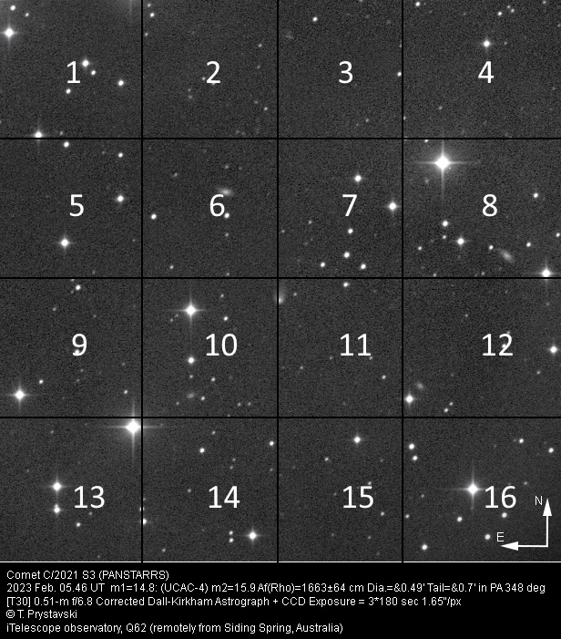
Quadrantes-exemplo

